Cover
Fsoft Insight 2.0 |  |  | Process |  | Function Name
 |  |  | Screen Design |  | Student Project Allocation and Management with Online Testing System (SPM)

 | 1. Overview
 |  | Tài liệu này mô tả thiết kế màn hình của ứng dụng Student Project Allocation and Management with Online Testing System (SPM)
 |  | Ứng dụng này có các chức năng login, register, create acount, create project, create test online, do test online, change password, search student,
 |  | view information project, view information student, send mail automatic, check student do not test

Home Space
Login Action
Menu Space

Click (Create a new account) button

Register Screen

Click (My Account) button
Click (My Project) button
Click (My Project Team) button
Click (My Test) button
Click (Search) context menu

Account Space
Project Space
Project Team Space
Test Space
Search Space

Click (View) contex menu
Click (List) contex menu
Click (List) contex menu
Click (List) contex menu
Click (Project) contex menu
View Detail Infomation Account
Screen
Project List Screen
Member List Screen
Test List Screen
Seach Project Screen

Click (Edit) button
Click (Create) button
Click (Edit)
contex menu
Click (Create) contex menu
Click (Request) contex menu
Click (Create) contex menu
Click (Change Password) contex menu
Update Infomation Account Screen
CreateProject
Click (Project Team) contex menu
Request Join Project Team List Screen
Create Test Screen
Click (Request) button
Click (Save)/(Cancel) button
Search Project Team Screen

Click (Change) button
Click (Create)/(Cancel) button
Click (Edit) button
Click (Edit) button
Click (Cancel) button
ChangePassword
Screen
UpdateProject
Update Test Screen

Click (Student) contex menu

Search Student Screen
Click the test title in list
Click (Invite) button

Do Test Screen

Add member Screen

 | 2. Screen list

Request Join Project Team Screen

 | No | Screen ID |  | Screen Name |  | UC Name
 | 1 | SCR_PRJ_001 |  | Change password |  | UC_PRJ_001 Change password
 | 2 | SCR_PRJ_002 |  | Create account |  | UC_PRJ_002 Create account
 | 3 | SCR_PRJ_003 |  | Login |  | UC_PRJ_003 Login
 | 4 | SCR_PRJ_004 |  | Create Project |  | UC_PRJ_004 Create Project
 | 5 | SCR_PRJ_005 |  | Update information project |  | UC_PRJ_005 Update information project
 | 6 | SCR_PRJ_006 |  | Create test online |  | UC_PRJ_006 Create test online
 | 7 | SCR_PRJ_007 |  | Lock student |  | UC_PRJ_007 Lock student
 | 8 | SCR_PRJ_008 |  | View information student |  | UC_PRJ_008 View information student
 | 9 | SCR_PRJ_009 |  | Search student |  | UC_PRJ_009 Search student
 | 10 | SCR_PRJ_010 |  | Reset admin password |  | UC_PRJ_010 Reset admin password
 | 11 | SCR_PRJ_011 |  | Check student don't test online |  | UC_PRJ_011 Check student don't test online
 | 12 | SCR_PRJ_012 |  | Register |  | UC_PRJ_012 Register
 | 13 | SCR_PRJ_013 |  | Update information |  | UC_PRJ_013 Update information
 | 14 | SCR_PRJ_014 |  | Add member |  | UC_PRJ_014 Add member
 | 15 | SCR_PRJ_015 |  | Do test online |  | UC_PRJ_015 Do test online
 | 16 | SCR_PRJ_016 |  | Register project |  | UC_PRJ_016 Register project

RegisterProject
Fsoft Insight 2.0 |  |  |  | Process |  | Screen ID |  |  | Screen Name |  | Created PIC | Created Date | Approved Date
 |  |  |  | Screen Design |  | SCR_PRJ_016 |  |  | Register project |  | Nguyên NV | 2019-04-02

 |  |  |  |  |  |  |  |  |  |  |  |  |  | Go Cover

1. Overview
 | Màn hình này dùng để:
 | Đăng kí dự án của sinh viên

 | Truy cập được sau khi login vào trang quản trị

2. Screen Design

 | 2.1)Screen image

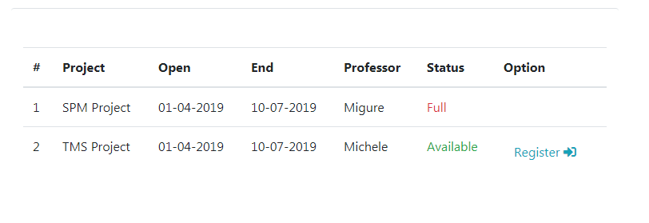

 | 2.2)Screen items

 | # | Item name |  |  | Control |  | Data type | I/O | Default Value | Range Value
 | 1 | Project |  |  | text
 | 2 | Open |  |  | text
 | 3 | End |  |  | text
 | 4 | Proffessor |  |  | text
 | 5 | Status |  |  | text
 | 6 | Option_Register |  |  | butoon

 | 2.3. Main screen interaction

 |  | Khi hiện ra màn hình, sẽ có các thao tác như sau:
 |  |  | Màn hình hiện ra tên project , ngày mở , ngày kết thúc , tên giáo sư, số lượng nhóm đăng kí đủ chưa
 |  |  | Sinh viên chỉ bấm Register để đăng kí dự án

 | 2.4 Screen displaying
 |  | màn hình xác nhận đả đăng kí dự án khi sinh viên bấm Register

AddMember
Fsoft Insight 2.0 |  |  |  | Process |  | Screen ID |  |  | Screen Name |  | Created PIC | Created Date | Approved Date
 |  |  |  | Screen Design |  | SCR_PRJ_014 |  |  | Add member |  | Nguyen NV | 2019-04-02

 |  |  |  |  |  |  |  |  |  |  |  |  |  | Go Cover

1. Overview
 | Màn hình này dùng để:
 | Thêm thành viên vào nhóm

 | Truy cập được sau khi login vào trang quản trị

2. Screen Design

 | 2.1)Screen image
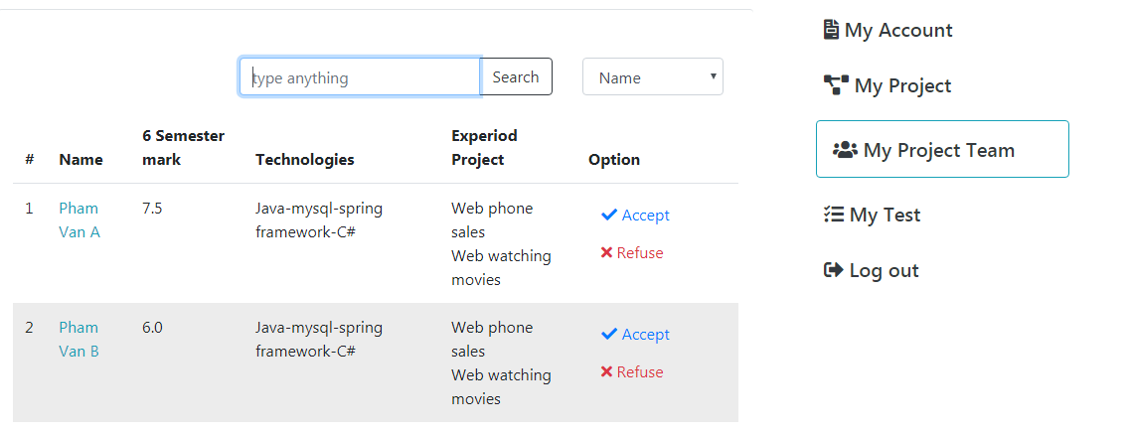

 | 2.2)Screen items

 | # | Item name |  |  | Control |  | Data type | I/O | Default Value | Range Value
 | 1 | Name |  |  |  |  | text
 | 2 | Semester mark |  |  |  |  | text
 | 3 | Technologies |  |  |  |  | text
 | 4 | Experiod Project |  |  |  |  | text
 | 5 | Option |  |  | butoon

 | 2.3. Main screen interaction

 |  | Khi hiện ra màn hình, sẽ có các thao tác như sau:
 |  |  | Trưởng nhóm có thể thêm hoặc mời thành viên tham gia

LockStudent
Fsoft Insight 2.0 |  |  |  | Process |  | Screen ID |  |  | Screen Name |  | Created PIC | Created Date | Approved Date
 |  |  |  | Screen Design |  | SCR_PRJ_007 |  |  | Lock student |  | Nguyên NV | 2019-04-02

 |  |  |  |  |  |  |  |  |  |  |  |  |  | Go Cover

1. Overview
 | Màn hình này dùng để:
 | hiển thị danh sách sinh viên và dự án sinh viên đăng kí để giáo sư khóa lại

 | Truy cập được sau khi login vào trang quản trị

2. Screen Design

 | 2.1)Screen image

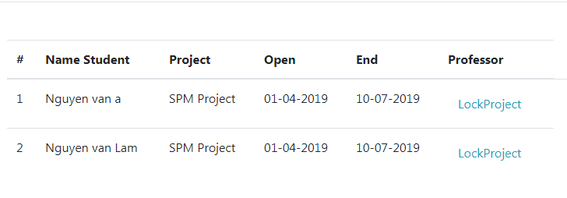

 | 2.2)Screen items

 | # | Item name |  |  | Control |  | Data type | I/O | Default Value | Range Value
 | 1 | Name Student |  |  | text
 | 2 | Project |  |  | text
 | 3 | Open |  |  | text
 | 4 | End |  |  | text
 | 5 | Option_LockStudent |  |  | button

 | 2.3. Main screen interaction

 |  | Chức năng các button:
 |  |  | LockStudent : giáo sư Khóa sinh viên đó lại

ChangePassword
Fsoft Insight 2.0 |  |  |  |  | Process |  | Screen ID |  |  |  | Screen Name |  | Created PIC | Created Date | Approved Date
 |  |  |  |  | Screen Design |  | SCR_PRJ_001 |  |  |  | Change Password |  | LinhLH | 2019-04-04

 |  |  |  |  |  |  |  |  |  |  |  |  |  |  |  | Go Cover
1. Overview

 |  | Màn hình cho phép admin thay đổi mật khẩu của giáo sư hoặc sinh viên, và của admin
 |  | Màn hình di chuyển từ màn hình login khi Admin bấm vào edit trên màn hình quản lí giáo sư hay sinh viên, hay change password trên đầu website sau khi login thành công

2. Screen Design

 | 2.1. Screen image

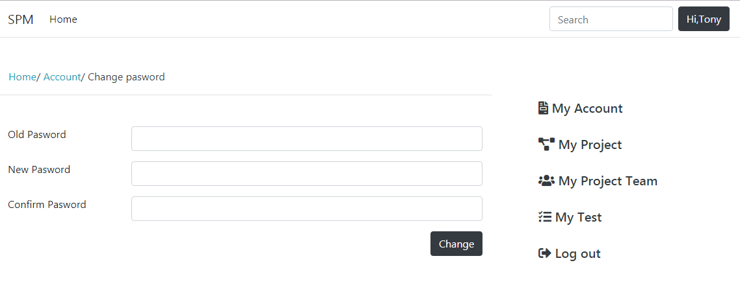

 |  | 2.2. Screen items

 |  | # | Item name | Control |  | Data type |  | I/O | Mandatory | Default Value |  | Description
 |  | 1 | Old password | Label |  | Text |  | O |  | Old password |  | Nhãn mật khẩu cũ
 |  | 2 | New password | Label |  | Text |  | O |  | New password |  | Nhãn mật khẩu mới
 |  | 3 | Confirm password | Textbox |  | Text |  | I |  | Confirm password |  | Nhãn nhập lại mật khẩu mới
 |  | 4 | Change | Button |  | Button |  |  |  | Change |  | Thay đổi mật khẩu
 |  | 5 | Changepassword | Label |  | Text |  | O |  | Changepassword |  | Nhãn thay đổi mật khẩu
 |  | 6 | Old password | Textbox |  | Text |  | I |  |  |  | Trường nhâp mật khẩu cũ
 |  | 7 | New password | Textbox |  | Text |  | I |  |  |  | Trường nhâp mật khẩu mới
 |  | 8 | Confirm password | Textbox |  | Text |  | I |  |  |  | Trường nhập lại mật khẩu mới

 | 2.3. Main screen interaction
 |  |  | 2.3.1 Hệ thống sẽ validate dữ liệu như sau:
 |  |  | Thông báo lỗi ngay khi người dùng nhập dữ liệu
 |  |  | Lỗi sẽ được nhận dạng như sau:
 |  |  | +) Bỏ trống trường
 |  |  | +) Mật khẩu mới trùng mật khẩu cũ

 | 2.4. Screen displaying

CreateAccount
Fsoft Insight 2.0 |  |  |  |  | Process |  | Screen ID |  |  |  | Screen Name |  |  | Created PIC | Created Date | Approved Date
 |  |  |  |  | Screen Design |  | SCR_SPM_002 |  |  |  | Create Account |  |  | LinhLH | 2019-04-04

 |  |  |  |  |  |  |  |  |  |  |  |  |  |  |  |  | Go Cover
1. Overview

 | Màn hình này được dùng để:
 |  | Hiển thị form đăng kí thành viên.

 | Màn hình này có thể được truy cập bằng 1 cách:

2. Screen Design
 | 2.1 Screen Image

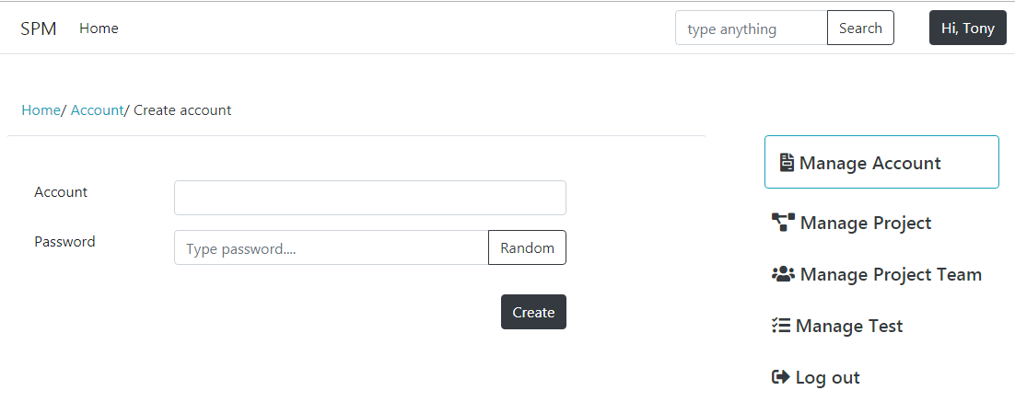

 |  | 2.2 Screen item
 |  |  | # | Item name |  | Control |  | Data type | I/O | Mandatory |  | Default Value | Description
 |  |  | 1 | Create account |  | Lable |  | Text | O |  |  | Create account | Tiêu để chức năng
 |  |  | 2 | Account |  | Lable |  | Text | O |  |  | Accountt | Nhãn tài khoản
 |  |  | 3 | Account |  | Textbox |  | Text | I |  |  |  | Nhập tên user
 |  |  | 4 | Password |  | Lable |  | Text | O |  |  | Password | Nhãn password
 |  |  | 5 | Password |  | Textbox |  | Text | I |  |  |  | Nhập mật khẩu
 |  |  | 6 | Random |  | Button |  | Text |  |  |  | Random | Nút tạo mật khẩu ngẫu nhiên
 |  |  | 7 | Create |  | Submit |  | Text |  |  |  | Create | Nút tạo tài khoản

 | 2.3 Main screen interaction
 |  | 2.3.1 Hệ thống sẽ validate dữ liệu như sau:
 |  |  | Thông báo lỗi ngay khi người dùng nhập dữ liệu
 |  |  | Lỗi sẽ được nhận dạng như sau:
 |  |  |  | +)Bỏ trống trường
 |  |  |  | +) Email không đúng chuẩn
 |  |  |  | +) Password dưới 8 kí tự

ViewInfomationStudent
 |  |  | Fsoft Insight 2.0 |  |  |  |  |  |  |  |  |  |  | Process
 |  |  |  |  |  |  |  |  |  |  |  |  |  | Screen Design
Screen ID |  |  |  | SCR_Viewin4 |  | Function name |  |  | View information student |  |  |  |  | Create Date |  | Creator | Minh Trực
 |  |  |  |  |  |  |  |  |  |  |  |  |  | Update Date | 24-05-2019 | Updater | Minh Trực
 |  |  |  |  |  |  |  |  |  |  |  |  |  |  |  |  |  | Go Cover
1. Overview

 | Màn hình hiển thị thông tin của user
 | Màn hình di chuyển từ màn hình list user khi bấm vào 1 user nào bất kỳ trên danh sách

2. Screen Design

 | 2.1. Screen image
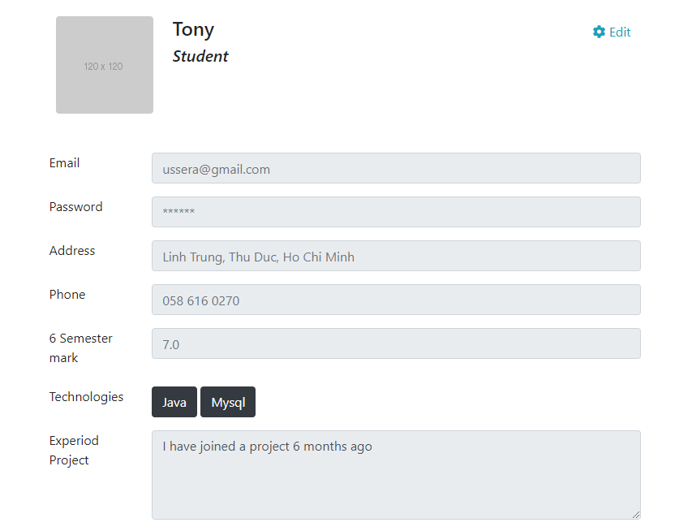

 | 2.2. Screen items

 |  | # | Item name |  | Control |  | Data type | I/O |  | Mandatory | Default Value | Range Value | Description

 |  | 1 | Email |  | Label |  | Text | I/O |  |  |  |  | Hiển thị(Nhập) email
 |  | 2 | Password |  | Label |  | Text | I/O |  |  |  |  | Hiển thị(Nhập) mật khẩu
 |  | 3 | Address |  | Label |  | Text | I/O |  |  |  |  | Hiển thị(Nhập) địa chỉ
 |  | 4 | Phone |  | Label |  | Text | I/O |  |  |  |  | Hiển thị(Nhập) số điện thoại
 |  | 5 | 6 Simester mark |  | Label |  | Text | I/O |  |  |  |  | Hiển thị(Nhập) điểm
 |  | 6 | Experiod Project |  | Label |  | Text | I/O |  |  |  |  | Hiển thị(Nhập) dự án tham gia
 |  |  | Button
 |  | 7 | Edit button |  | Button |  |  |  |  |  |  |  | Thực hiện chỉnh sửa thông tin của sinh viên

 | 2.3. Main screen interaction
 |  | - Màn hình sẽ hiển thị tất cả thông tin của user: Tên, email, địa chỉ, số điện thoại….
 |  | - Professor có quyền thay đổi thông tin của user sinh viên
 | 2.4. Screen displaying

DotestOnline
 |  |  | Fsoft Insight 2.0 |  |  |  |  |  |  |  |  |  |  | Process
 |  |  |  |  |  |  |  |  |  |  |  |  |  | Screen Design
Screen ID |  |  |  | SCR_DoTestOnline |  | Function name |  |  | Làm bài test online |  |  |  |  | Create Date |  | Creator | Minh Trực
 |  |  |  |  |  |  |  |  |  |  |  |  |  | Update Date | 24-05-2019 | Updater | Minh Trực
 |  |  |  |  |  |  |  |  |  |  |  |  |  |  |  |  |  | Go Cover
1. Overview

 | Màn hình cho phép user làm bài kiểm ngay tra trên hệ thống
 | Màn hình di chuyển từ màn hình Test list khi User bấm vào bài test trên màn hình

2. Screen Design

 | 2.1. Screen image
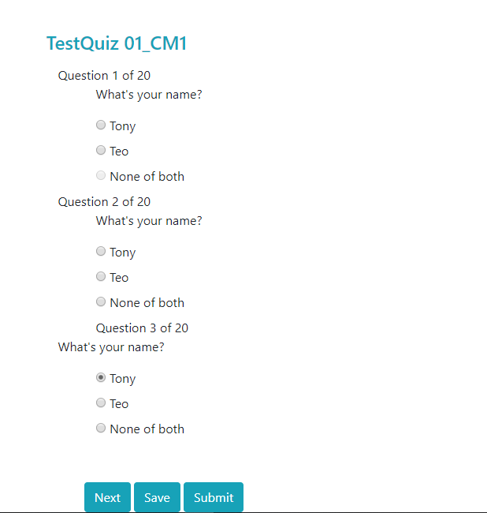

 | 2.2. Screen items

 |  | # | Item name |  | Control |  | Data type | I/O |  | Mandatory | Default Value | Range Value | Description

 |  | 1 | Name test area |  |  |  |  | O |  |  |  |  | Hiển thị tên của bài test
 |  | 2 | Question are |  |  |  |  | O |  |  |  |  | Hiển thị các câu hỏi
 |  | 3 | Answer area |  |  |  |  | O |  |  |  |  | Hiển thị các đáp án của câu hỏi
 |  | 4 | Project Objective
 |  |  | Button
 |  | 5 | Next button |  | Button |  |  |  |  |  |  |  | Thực hiên chuyển trang tiếp theo của bài kiểm tra
 |  | 6 | Save button |  | Button |  |  |  |  |  |  |  | Thực hiện lưu bài kiểm tra
 |  | 7 | Submit button |  | Button |  |  |  |  |  |  |  | Thực hiện submit bài kiểm tra
 |  | 8 | Radio button |  | Radio butotn |  |  |  |  |  |  |  | Thực hiện hiện thị đáp án đã chọn

 | 2.3. Main screen interaction
 |  | - Màn hình sẽ hiển thị tất cả câu hỏi của bài kiểm tra
 |  | - Người dùng chỉ có quyền làm bài kiểm tra
 |  | - Màn hình sẽ chuyển sang trang câu hỏi tiếp theo người người dùng bấm 'next'
 |  | - Khi người dùng bấm 'Save', bài làm của người dùng sẽ được lưu lại
 |  | - Khi người dùng bấm 'Submit', hệ thống sẽ xác nhận là người dùng đã nộp bài

 | 2.4. Screen displaying
 |  | - Màn hình sẽ hiển thị thông báo xác nhận khi người dùng bấm submit

UpdateInfomationStudent
Group 04 |  |  |  |  | Process |  | Use Case ID |  |  | Use case name |  |  | Created PIC | Created Date | Approved Date
 |  |  |  |  | Screen design |  | UC_PRJ_014 |  |  | Update information |  |  | TriVV | 2019-04-05

 |  |  |  |  |  |  |  |  |  |  |  |  |  |  | Go Cover
1. Overview

 | Màn hình này dùng để giúp người dùng có thể cập nhật,thay đổi thông tin cá nhân của mình
 | Màn hình này có thể được truy cập được bằng cách click vào link "Xem thông tin cá nhân"

2. Screen design
 | 2.1 Screen image
 |  | Update information for students

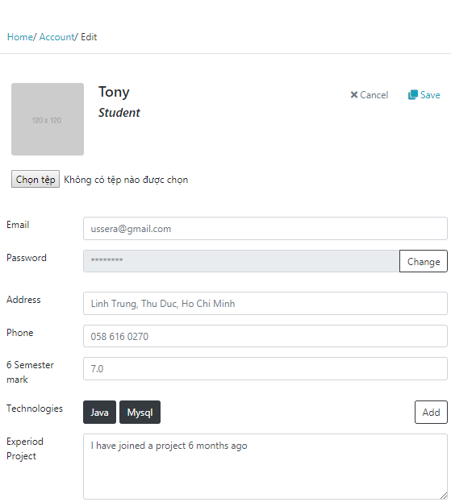

 | 2.2 Screen items

 | # | Item name |  | Control |  | Data type | I/O | Mandatory | Default Value |  | Range Value | Description
 | 1 | Avartar |  | Image |  | Image | O |  |  |  |  | Hiện hình đại diện của người dùng
 | 2 | Chọn tệp (Button) |  | Input |  | Image | I |  |  |  |  | Cập nhập ảnh đại diện mới
 | 3 | Email |  | Lable |  | Text | O |  |  |  |  | Hiện email người dùng
 | 4 | Email (text box) |  | Input |  | Text | I |  |  |  |  | Nhập email người dùng muốn cập nhật
 | 5 | Password |  | Lable |  | Password | O |  |  |  |  | Hiện mật khẩu người dùng
 | 6 | Password (text box) |  | Input |  | Password | I |  |  |  |  | Nhập mật khẩu người dùng muốn cập nhật
 | 7 | Change (button) |  | Button |  | Button | I |  |  |  |  | Click vào để thực hiện thay đổi mật khẩu
 | 8 | Address |  | Lable |  | Text | O |  |  |  |  | Hiện địa chỉ người dùng
 | 9 | Address (text box) |  | Input |  | Text | I |  |  |  |  | Nhập địa chỉ người dùng muốn cập nhật
 | 10 | Phone |  | Lable |  | Text | O |  |  |  |  | Hiện số điện thoại người dùng
 | 11 | Phone (text box) |  | Input |  | Text | I |  |  |  |  | Nhập số điện thoại người dùng muốn cập nhật
 | 12 | Semester mark |  | Lable |  | Text | O |  |  |  |  | Hiện điểm người dùng
 | 13 | Semester mark (text box) |  | Input |  | Text | I |  |  |  |  | Nhập điểm mới (chỉ giảng viên mới có thể thay đổi)
 | 14 | Technologies |  | Lable |  | Text | O |  |  |  |  | Hiện những công nghệ mà sinh viên sử dụng
 | 15 | Add (button) |  | Input |  | Button | I |  |  |  |  | Click vào để thêm công nghệ khác
 | 13 | Experiod Project |  | Lable |  | Text | O |  |  |  |  | Hiện "kinh nghiệm dự án"
 | 14 | Experiod Project (text box) |  | Input |  | Text | I |  |  |  |  | Cập nhật thêm kinh nghiệm dự án
 | 15 | Tạo bài test online |  | Link |  | Link | I |  |  |  |  | Chuyển đến trang tạo bài test online
 | 16 | Save (icon) |  | Button |  | Button | I |  |  |  |  | Lưu lại các thông tin đã chỉnh sửa
 | 17 | Cancel (icon) |  | Button |  | Button | I |  |  |  |  | Hủy bỏ các thông tin vừa chỉnh sửa

 | 2.3 Main screen interaction
 |  | Khi hiện ra màn hình, sẽ có các thao tác như sau:
 |  |  | +Người dùng sẽ nhập thông tin muốn cập nhật vào các trường có trong form
 |  |  | +Người dùng click button icon "save" và hệ thống sẽ validate dữ liệu các trường
 |  |  | +Nếu có lỗi nhập liệu ở các trường thì hệ thống sẽ cập nhật thông tin cho nguwofi dùng
 |  | Chức năng các button:
 |  |  | +cancel (icon) : dùng để hủy thao thác cập nhập thông tin
 |  |  | +save (icon): người dùng click vào để thực hiện chức năng cập nhật thông tin
 |  |  | +Chage : người dùng click vào để chuyển sang chức năng thay đổi mật khẩu
 |  |  | +Add : người dùng click vào để add thêm 'một công nghệ mới' cho sinh viên
 |  |  | +Chọn tệp :dùng để cập nhật ảnh của người dùng

Login
Fsoft Insight 2.0 |  |  |  |  | Process |  | Use Case ID |  |  | Use case name |  |  | Created PIC | Created Date | Approved Date
 |  |  |  |  | Use case design |  | SCR_PRJ_003 |  |  | Login |  |  | TriVV | 43560

 |  |  |  |  |  |  |  |  |  |  |  |  |  |  | Go Cover
1. Overview

 | Màn hình này dùng để giúp người dùng có thể đăng nhập vào hệ thống với tài khoản và mật khẩu đã được đăng ký từ trước
 | Màn hình này có thể được truy cập được bằng cách click vào button "login" ở trang chính

2. Screen design
 | 2.1 Screen image

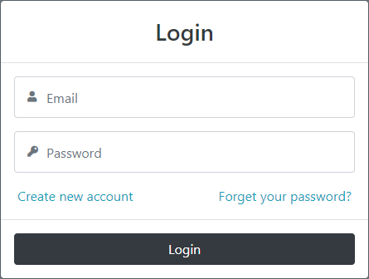
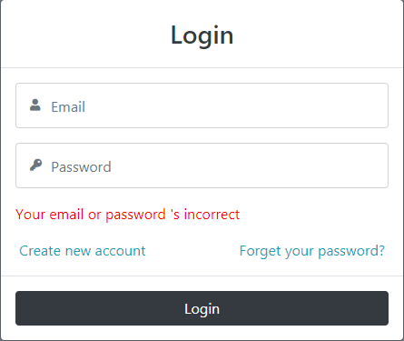

 | 2.2 Screen items

 | # | Item name |  | Control |  | Data type | I/O | Mandatory | Default Value |  | Range Value | Description
 | 1 | Login |  | Label |  | Text | O |  |  |  |  | Tiêu đề của chức năng
 | 2 | Email |  | Input |  | Text | I |  |  |  |  | Nhập vào email
 | 3 | Password |  | Input |  | Password | I |  |  |  |  | Nhập vào mật khẩu
 | 4 | Create new account |  | Link |  | Link | O |  |  |  |  | Chuyển sang chức năng đăng ký tài khoản
 | 5 | Forget your password |  | Link |  | Link | O |  |  |  |  | Chuyển sang chức năng quên mật khẩu
 | 6 | Login (Button) |  | Input |  | Button | I |  |  |  |  | Thực hiện chức năng đăng nhập

 | 2.3 Main screen interaction
 |  | 2.3.1 Hệ thống sẽ validate dữ liệu như sau:
 |  |  | Lỗi sẽ được thông báo ngay sau khi người dùng click nút "Login"
 |  |  | Lỗi sẽ được nhận dạng như sau:
 |  |  | +Các trường username, password bị để trống
 |  |  | +Emaill không tồn tại trong cơ sở dữ liệu
 |  |  | +Mật khẩu không trùng khớp với mật khẩu đã lưu trong cơ sở dữ liệu của email nhập vào

Register
Fsoft Insight 2.0 |  |  |  |  | Process |  | Use Case ID |  |  | Use case name |  |  | Created PIC | Created Date | Approved Date
 |  |  |  |  | Use case design |  | UC_PRJ_013 |  |  | Register |  |  | TriVV | 43560

 |  |  |  |  |  |  |  |  |  |  |  |  |  |  |  | Go Cover
1. Overview

 | Màn hình này dùng để giúp người dùng có thể đăng ký tài khoản để đăng nhập và sử dụng các chức năng của hệ thống
 | Màn hình này có thể được truy cập được bằng cách click vào link "Đăng ký tài khoản" ở màn hình login

2. Screen design
 | 2.1 Screen image |  |  |  |  |  |  |  |  | Màn hình thông báo lỗi khi nhập sai dữ liệu nhập vào sai ở trường nào sẽ thông báo lỗi ở đó)

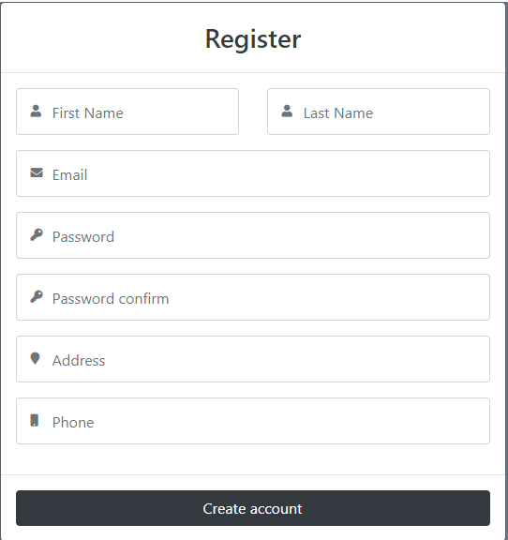
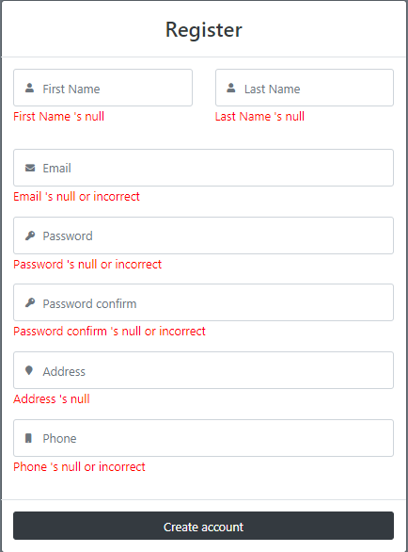

 | 2.2 Screen items

 | # | Item name |  | Control |  | Data type | I/O | Mandatory | Default Value |  | Range Value | Description
 | 1 | Register |  | Label |  | Text | O |  |  |  |  | Tiêu đề của chức năng
 | 2 | First Name |  | Input |  | Text | I |  |  |  |  | Nhập vào họ và tên đệm
 | 3 | Last Name |  | Input |  | Text | I |  |  |  |  | Nhập vào tên
 | 4 | Password |  | Input |  | Password | I |  |  |  |  | Nhập vào mật khẩu đăng ký
 | 5 | Password confirm |  | Input |  | Password | I |  |  |  |  | Nhập lại mật khẩu
 | 6 | Email |  | Input |  | Text | I |  |  |  |  | Nhập vào địa chỉ email
 | 7 | Address |  | Input |  | Text | I |  |  |  |  | Nhập vào địa chỉ
 | 8 | Phone |  | Input |  | Text | I |  |  |  |  | Nhập vào số điện thoại
 | 9 | Create account |  | Input |  | Button | I |  |  |  |  | Click vào để thực hiện chức năng đăng ký

 | 2.3 Main screen interaction
 |  | 2.3.1 Hệ thống sẽ validate dữ liệu như sau:
 |  |  | Lỗi sẽ được thông báo ngay sau khi người dùng nhập dữ liệu
 |  |  | Lỗi sẽ được nhận dạng như sau:
 |  |  | + Các trường bị để trống
 |  |  | +Email không đúng quy định
 |  |  | +Mật khẩu không hợp lệ (độ dài không hợp lệ,độ mạnh mật khẩu không lớn,chứa các kí tự không cho phép)
 |  |  | +Mật khẩu và mật khẩu nhập lại không trùng khớp
 |  |  | + Số điện thoại có chứa kí tự hoặc chữ cái.

CreateTest
 | Process |  | Screen ID |  |  |  |  |  | Created PIC | Approved Date
 | Screen Design |  | SCR_PRJ_006 |  |  |  |  |  | VuTH

 |  |  |  |  |  |  |  |  |  |  | Go Cover
1.Overview

 | Màn hình này được dùng để: Tạo bài test cho sinh viên
 | Truy cập được sau khi login vào trang quản trị

2. Screen design

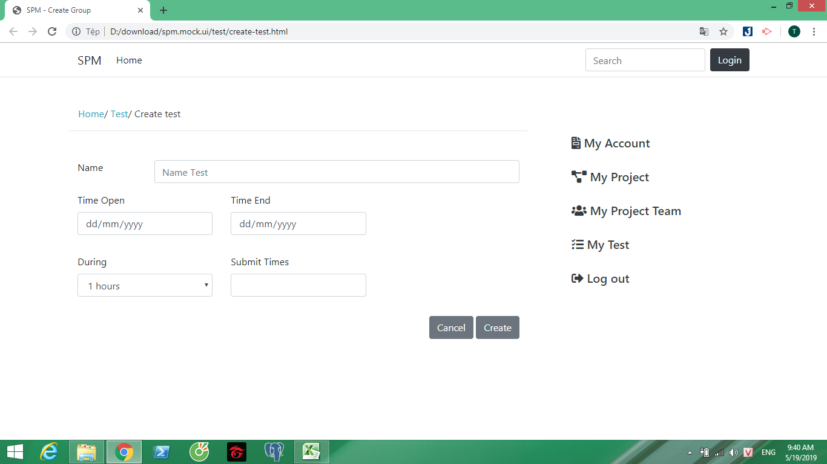

# | Item name | Control |  | Data type | I/O | Mandatory | Default Value | Description
 | Name | Text box |  | Text | I |  |  | Nhập tên bài test
 | Time open | Date type |  | Text | I |  |  | Ngày mở
 | Time end | Date type |  | Text | I |  |  | Ngày đóng
 | During | Select |  | Text | I |  |  | thời gian làm bài
 | Submit time | Text box |  | Text | I |  |  | Thời gian nộp
 | Create | button |  | Text |  |  |  | Tạo bài test
 | Cance | button |  |  |  |  |  | Hủy thao tác

2.3. Main screen interaction
 | Khi hiện ra màn hình, sẽ có các thao tác như sau:
 | Professors nhập vào tên bài test, và các trường như trên

 | Chức năng các button:
 | -create: tạo bài test
 | -cance: hủy thao tác

2.4. Screen displaying

UpdateTest
Fsoft Insight 2.0 |  |  |  | Process |  |  |  | Screen Name |  | Created PIC | Created Date | Approved Date
 |  |  |  | Screen Design |  |  |  | Create Test Online |  | VuTH | 2019-04-02

 |  |  |  |  |  |  |  |  |  |  |  |  | Go Cover
1. Overview
 | Màn hình này được dùng để:
 | Update thông tin bài test

 | Truy cập được sau khi login vào trang quản trị => quản lý bài test

2. Screen Design

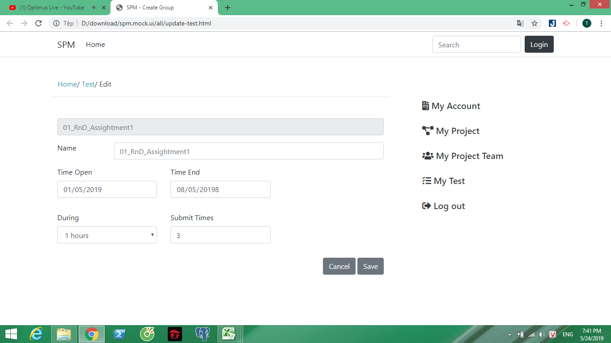

# | Item name |  | Control |  | Data type | I/O | Mandatory |  | Description
 | Name |  | Text box |  | Text | I |  |  | Nhập tên bài test
 | Time open |  | Date type |  | Text | I |  |  | Ngày mở
 | Time end |  | Date type |  | Text | I |  |  | Ngày đóng
 | During |  | Select |  | Text | I |  |  | thời gian làm bài
 | Submit time |  | Text box |  | Text | I |  |  | Thời gian nộp
 | Save |  | button |  | Text |  |  |  | Lưu thông tin
 | Cance |  | button |  |  |  |  |  | Hủy thao tác

2.3. Main screen interaction
 | Khi hiện ra màn hình, sẽ có các thao tác như sau:
 | Professors nhập thông tin các trường muốn update | Professors nhập vào tên bài test, tên câu hỏi, các option để sinh viên lựa chọn

 | Chức năng các button:
 | -save: lưu thông tin bài test
 | -cance: hủy thao tác

2.4. Screen displaying

CreateQuestion
Fsoft Insight 2.0 |  |  |  |  |  | Process |  | Screen ID |  |  |  | Screen Name |  |  | Created PIC | Created Date | Approved Date
 |  |  |  |  |  | Screen Design |  | SCR_PRJ_006 |  |  |  | Create question |  |  | VuTH | 2019-04-02

 |  |  |  |  |  |  |  |  |  |  |  |  |  |  |  |  |  | Go Cover
1. Overview
 | Màn hình này được dùng để:
 | Tạo câu hỏi cho bài test

 | Truy cập được sau khi login vào trang quản trị

2. Screen Design

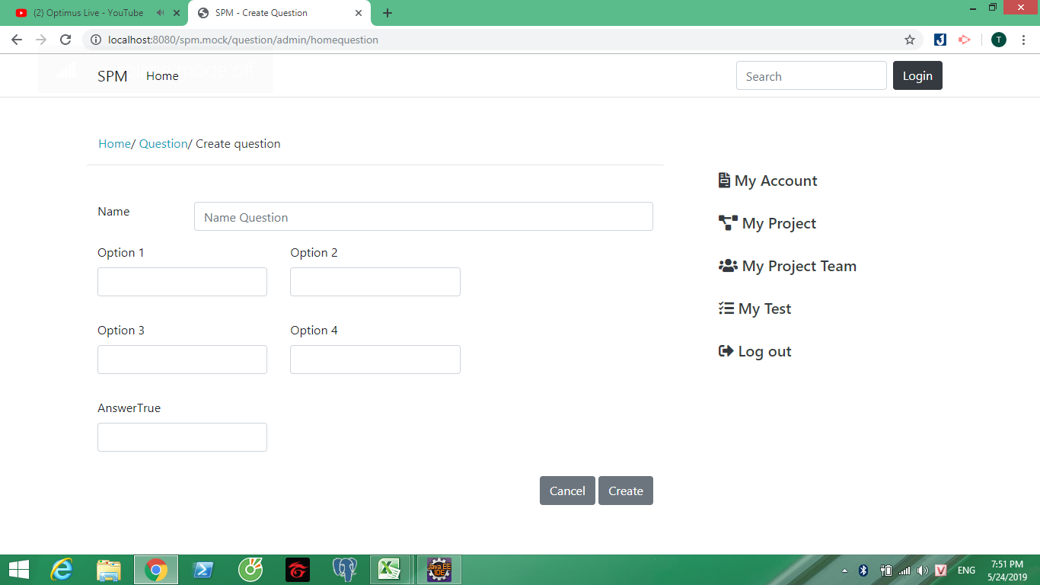

 |  | # | Item name |  | Control |  | Data type |  | I/O | Mandatory | Default Value |  | Range Value | Description
 |  |  | Question name |  | Text box |  | Text |  | I |  |  |  |  | Nhập tên câu hỏi
 |  |  | Option1 |  | Text box |  | Text |  | I |  |  |  |  | Lựa chọn 1
 |  |  | Option2 |  | Text box |  | Text |  | I |  |  |  |  | Lựa chọn 2
 |  |  | Option3 |  | Text box |  | Text |  | I |  |  |  |  | Lựa chọn 3
 |  |  | OPtion4 |  | Text box |  | Text |  | I |  |  |  |  | Lựa chọn 4
 |  |  | answerTrue |  | Text box |  | Text |  | I |  |  |  |  | Câu trả lời đúng
 |  |  | create |  | button |  |  |  | I |  |  |  |  | Thêm câu hỏi
 |  |  | cance |  | button |  |  |  | I |  |  |  |  | Hủy thao tác

 |  | 2.3. Main screen interaction
 |  |  | Khi hiện ra màn hình, sẽ có các thao tác như sau:
 |  |  |  | Professors nhập vào tên bài câu hỏi và các trường

 |  |  | Chức năng các button:

 |  |  |  | create: thêm câu hỏi mới
 |  |  |  | cance: hủy thao tác tạo

 |  | 2.4. Screen displaying

CreateProject
Fsoft Insight 2.0 |  |  |  |  | Process |  | Screen ID |  |  |  | Screen Name |  |  | Created PIC | Created Date | Approved Date
 |  |  |  |  | Screen Design |  | SCR_PRJ_004 |  |  |  | Create Project |  |  | LamPQT | 2019-05-04

 |  |  |  |  |  |  |  |  |  |  |  |  |  |  |  | Go Cover
1. Overview
 | Màn hình này được dùng để:
 |  | Tạo dự án mới

 | Màn hình này có thể được truy cập bằng cách:
 |  | 1. Click vào My project menu
 |  | 2. Click vào Create button

2. Screen Design

 | 2.1. Screen image

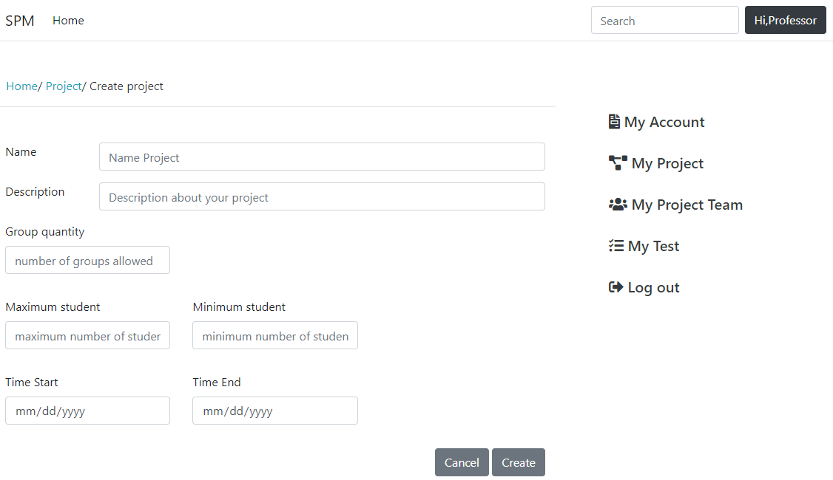

 |  | 2.2. Screen items

 |  | Main component

 |  | # | Item name | Control |  | Data type |  | I/O | Mandatory | Default Value |  | Range Value | Description
 |  | 1 | Name label | Label |  | Text |  | O |  |  |  |  | Tên của project
 |  | 2 | SPM Mock project | Input |  | Text |  | I |  |  |  |  | Nhập tên của project
 |  | 3 | Description label | Label |  | Text |  | O |  |  |  |  | Mô tả của project
 |  | 4 | Description about your project | Input |  | Text |  | I |  |  |  |  | Nhập mô tả của project
 |  | 5 | Group quantity label | Label |  | Text |  | O |  |  |  |  | Số lượng nhóm được tham gia
 |  | 6 | number of groups allowed | Input |  | Numberic |  | I |  |  |  |  | Nhập số lượng nhóm được tham gia
 |  | 7 | Maximum student label | Label |  | Text |  | O |  |  |  |  | Số lượng tối đa sinh viên trong 1 nhóm
 |  | 8 | maximum number of student | Input |  | Numberic |  | I |  |  |  |  | Nhập số lượng tối đa trong 1 nhóm
 |  | 9 | Minimum student label | Label |  | Text |  | O |  |  |  |  | Số lượng tối thiểu trong 1 nhóm
 |  | 10 | minimum number of student | Input |  | Numberic |  | I |  |  |  |  | Nhập số lượng tối thiểu trong 1 nhóm
 |  | 11 | Time Start label | Label |  | Text |  | O |  |  |  |  | Thời gian dự án bắt đầu
 |  | 12 | mm/dd/yyyy(1) | Input |  | Date |  | I |  |  |  |  | Chọn thời gian dự án bắt đầu
 |  | 13 | Time End label | Label |  | Text |  | O |  |  |  |  | Thời gian dự án kết thúc
 |  | 14 | mm/dd/yyyy(2) | Input |  | Date |  | I |  |  |  |  | Chọn thời gian dự án kết thúc
 |  | 15 | Create button | Button |  |  |  | I |  |  |  |  | Chọn để tạo dự án
 |  | 16 | Cancel button | Button |  |  |  | I |  |  |  |  | Chọn để hủy thao tác

 | 2.3. Main screen interaction
 |  | Hệ thống sẽ validate dữ liệu như sau:
 |  | 1. Tất cả các trường không được bỏ trống
 |  | 2. maximum student phải lớn hơn minumum student
 |  | 3. Thời gian Time end phải sau Time start

 |  | Khi click vào Create sẽ lưu dữ liệu và chuyển tới trang màn hình Project Space
 |  | Khi click vào Cancel sẽ hủy bỏ hành động và chuyển tới màn hình Project Space
 | 2.4. Screen displaying

UpdateProject
Fsoft Insight 2.0 |  |  |  |  | Process |  | Screen ID |  |  |  | Screen name |  |  | Created PIC | Created Date | Approved Date
 |  |  |  |  | Screen Design |  | SCR_PRJ_005 |  |  |  | Create Project |  |  | LamPQT | 2019-05-04

 |  |  |  |  |  |  |  |  |  |  |  |  |  |  |  | Go Cover
1. Overview

 | Màn hình này được dùng để:
 |  | Cập nhật thông tin dự án

 | Màn hình này có thể được truy cập bằng cách:
 |  | 1. Click vào My Project menu
 |  | 2. Click vào View button
 |  | 3. Click vào button Edit trong Cột option của danh sách các project

2. Screen Design
 | 2.1. Screen image

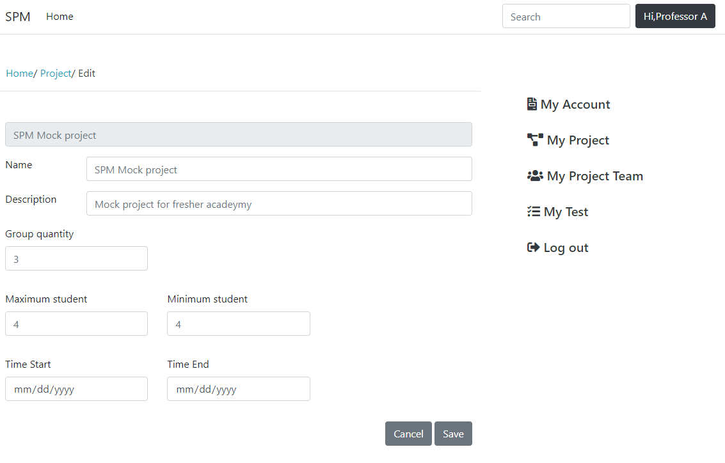

 |  | 2.1. Screen items

 |  | # | Item name | Control |  | Data type |  | I/O | Mandatory | Default Value |  | Range Value | Description
 |  | 1 | SPM Mock project | Label |  | Text |  | O |  |  |  |  | Tiêu đề của chức năng
 |  | 2 | Name label | Label |  | Text |  | O |  |  |  |  | Tên của project
 |  | 3 | Name Project | Input |  | Text |  | I |  |  |  |  | Nhập tên của project
 |  | 4 | Description label | Label |  | Text |  | O |  |  |  |  | Mô tả của project
 |  | 5 | Description about your project | Input |  | Text |  | I |  |  |  |  | Nhập mô tả của project
 |  | 6 | Group quantity label | Label |  | Text |  | O |  |  |  |  | Số lượng nhóm được tham gia
 |  | 7 | Group quantity | Input |  | Numberic |  | I |  |  |  |  | Nhập số lượng nhóm được tham gia
 |  | 8 | Maximum student label | Label |  | Text |  | O |  |  |  |  | Số lượng tối đa sinh viên trong 1 nhóm
 |  | 9 | Maximum student | Input |  | Numberic |  | I |  |  |  |  | Nhập số lượng tối đa trong 1 nhóm
 |  | 10 | Minimum student label | Label |  | Text |  | O |  |  |  |  | Số lượng tối thiểu trong 1 nhóm
 |  | 11 | Minimum student | Input |  | Numberic |  | I |  |  |  |  | Nhập số lượng tối thiểu trong 1 nhóm
 |  | 12 | Time Start label | Label |  | Text |  | O |  |  |  |  | Thời gian dự án bắt đầu
 |  | 13 | Time Start | Input |  | Date |  | I |  |  |  |  | Chọn thời gian dự án bắt đầu
 |  | 14 | Time End label | Label |  | Text |  | O |  |  |  |  | Thời gian dự án kết thúc
 |  | 15 | Time End | Input |  | Date |  | I |  |  |  |  | Chọn thời gian dự án kết thúc
 |  | 16 | Update button | Button |  |  |  | I |  |  |  |  | Chọn để tạo dự án
 |  | 17 | Cancel button | Button |  |  |  | I |  |  |  |  | Chọn để hủy thao tác

 | 2.3. Main screen interaction

 |  | Hệ thống sẽ validate dữ liệu như sau:
 |  | 1. Tất cả các trường không được bỏ trống
 |  | 2. maximum student phải lớn hơn minumum student
 |  | 3. Thời gian Time end phải sau Time start

 |  | Khi click vào Save sẽ lưu dữ liệu và chuyển tới trang màn hình Project Space
 |  | Khi click vào Cancel sẽ hủy bỏ hành động và chuyển tới màn hình Project Space

SearchStudent
Fsoft Insight 2.0 |  |  |  |  | Process |  | Screen ID |  |  |  | Screen name |  |  | Created PIC | Created Date | Approved Date
 |  |  |  |  | Screen Design |  | SCR_PRJ_009 |  |  |  | Create Project |  |  | LamPQT | 2019-05-04

 |  |  |  |  |  |  |  |  |  |  |  |  |  |  |  | Go Cover
1. Overview

 | Màn hình này được dùng để:
 |  | Tạo dự án mới

 | Màn hình này có thể được truy cập bằng cách:
 |  | 1. Click vào menu search
 |  | 2. Click vào button Student

2. Screen Design

 | 2.1. Screen image
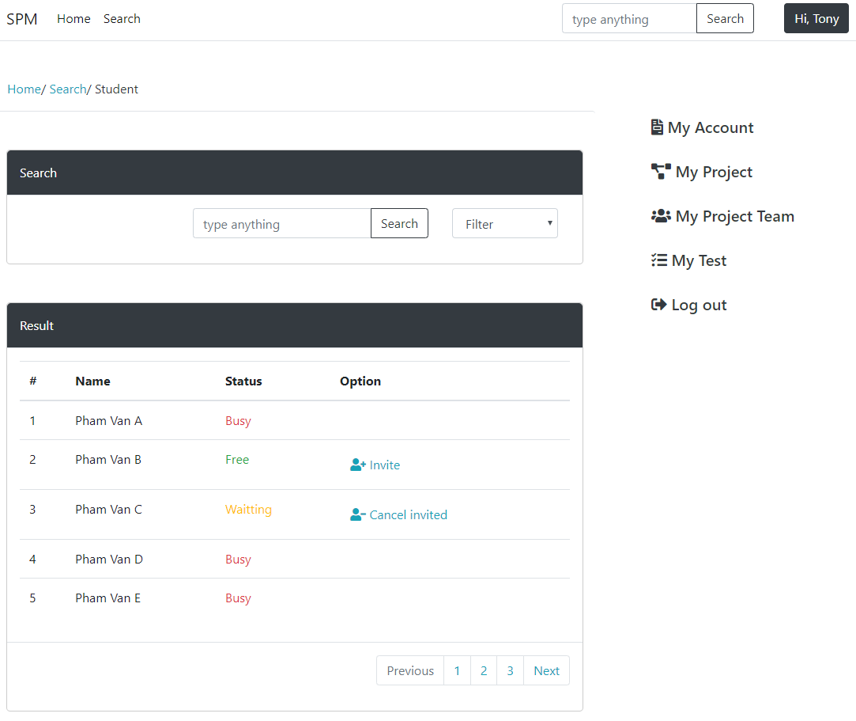

 |  | 2.1. Screen items

 |  | # | Item name | Control |  | Data type |  | I/O | Mandatory | Default Value |  | Range Value | Description
 |  | Search Component
 |  | 1 | Search | Input |  | Text |  | O |  |  |  |  | Tên component
 |  | 2 | type anything | Input |  | Text |  | I |  |  |  |  | Nhập vào tên sinh viên để tìm kiếm
 |  | 3 | Search button | Button |  | Text |  | O |  |  |  |  | Chọn để hiện kết quả
 |  | 4 | Filter | Combobox |  | Text |  | O |  |  |  |  | Chọn để lọc theo tiêu chí
 |  | Result Component
 |  | 5 | Result | Label |  | Text |  | O |  |  |  |  | Tên component
 |  | 6 | # | Label |  | Text |  | O |  |  |  |  | Thứ tự
 |  | 7 | Name | Label |  | Numberic |  | O |  |  |  |  | Tên sinh viên
 |  | 8 | Status | Label |  | Text |  | O |  |  |  |  | Trạng thái sinh viên
 |  | 9 | Option | Label |  | Numberic |  | O |  |  |  |  | Hành động với sinh viên
 |  | 10 | 1 | Label |  |  |  | O |  |  |  |  | Số thứ tự
 |  | 11 | Pham Van A | Label |  |  |  | O |  |  |  |  | Tên sinh viên
 |  | 12 | Busy | Label |  |  |  | O |  |  |  |  | Trạng thái của sinh viên
 |  | 13 | Invite button | Button |  |  |  |  |  |  |  |  | Chọn để thao tác với sinh viên
 |  | 14 | Previos button | Button |  |  |  |  |  |  |  |  | Chọn để tới trang trước đó của kết quả tìm kiếm
 |  | 15 | 1 button | Button |  |  |  |  |  |  |  |  | Chọn để tới trang 1 của kết quả tìm kiếm
 |  | 16 | 2 button | Button |  |  |  |  |  |  |  |  | Chọn để tới trang 2 của kết quả tìm kiếm
 |  | 17 | 3 button | Button |  |  |  |  |  |  |  |  | Chọn để tới trang 3 của kết quả tìm kiếm
 |  | 18 | Next button | Button |  |  |  |  |  |  |  |  | Chọn để tới trang kế tiếp của kết quả tìm kiếm

